상품제안서
2단변신 캐리어 장바구니 | 상품코드: S41959

 |  |  |  |  |  |  | 02-713-8555 | www.synergygift.co.kr
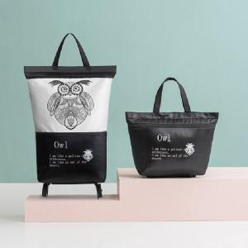 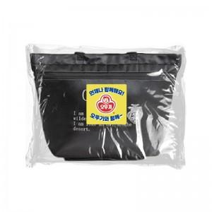

【상세/제작정보】

【인쇄/포장옵션】 | 스티커, 풀칼라 / OPP(비닐)

【공급단가】 | 수량 | 100~ | 300~ | 1,000~ | 3,000~ | 5,000~
*VAT별도 | 단가 | 8,900원 | 8,570원 | 8,050원 | 7,540원 | 7,170원

【상품 URL】 | https://www.synergygift.co.kr:443/src/goods_detail.php?gdno=41959

